INTERFACE >>
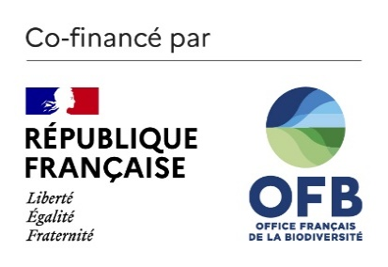

Diag biodiversité

2025

